Evaluacion
 |  |  |  |  |  |  |  |  | IN-GTH-01.00
FOTO DEL INVESTIGADO
 | 

 | 1.- ESTUDIO SOCIOECONÓMICO Y LABORAL

 | Empresa : |  | Tiendas Full

 | Responsable: | Wendy Janeth Sifuentes |  |  | Área: | Reclutamiento |  | E-mail: | reclutamiento@tiendasfull.com

C

 | Nombre del Candidato: |  | Sara Silvia Flores Amador |  |  |  |  |  | Sexo: | Femenino

 | Domicilio: | Av. Corregidora #3315 Colonia San Marcos |  |  |  |  |  |  | Edad: | 27 años

 | Ciudad: | Torreón |  |  | C.P.: | 27040 | Teléfono: |  | Celular: | 8714107423

 | Estado Civil: | soltera |  | Dependientes: | 1 |  | Ingresos actuales o ultimos: |  |  | $6,800.00

 | Fecha de Nacimiento: |  | 1992-11-03 | Nacionalidad: | Mexicana |  | Lugar de Nacimiento: | Torreón, Coahuila

C
 | INFORMACIÓN PROPORCIONADA POR ÉL (LA) INVESTIGADO (A)

 | ¿Ha estado afianzado? |  |  | No
 | ¿Como se enteró de la vacante? |  |  | Por Facebook
 | ¿Lo recomendó alguna persona? |  |  | No
 | Lugar y puesto de quien lo recomendó |  |  | No
 | ¿Ha estado involucrado en demandas laborales y en que empresa? |  |  |  |  | No
 | Tiempo de traslado de su domicilio a la empresa |  |  |  | 25 minutos
 | Número de transportes y tipo |  |  | 2 camiones (ida y vuelta)
 | ¿Tiene familiares dentro de la empresa? |  |  | No
 | ¿Ha sido sindicalizado? |  |  | No |  | Sindicato / Cargo
 | ¿Tiene antecedentes penales? |  |  | No |  | Motivo
 | ¿Ha estado detenido alguna vez? |  |  | No |  | Motivo
 | ¿Cuáles son sus pasatiempos? |  |  | Leer,estar con familia. |  | Explique

 | EVALUACIÓN GENERAL DEL CANDIDATO

 |  |  |  |  | CALIFICACIÓN
 |  | CONCEPTO |  |  | CUALITATIVA |  |  | Escala de puntuación

 | DOCUMENTACIÓN |  |  |  | Bien |  |  | BAJO | 2

 | ESTUDIOS |  |  |  | Bien |  |  | REGULAR | 4

 | DATOS GENERALES |  |  |  | Bien |  |  | PROMEDIO | 6

 | ECONÓMICA |  |  |  | Bien |  |  | BIEN | 8

 | NIVEL SERVICIO ECONÓMICO |  |  |  | Bien |  |  | EXCELENTE | 10

 | SALUD |  |  |  | Bien

 | REFERENCIAS LABORALES |  |  |  | Bien

 | RESUMEN Y APRECIACIÓN DEL ENCUESTADOR |  |  |  | Bien

 | PUNTUACIÓN TOTAL |  |  |  | Bien

 |  |  |  | FIRMA DEL RESPONSABLE

 | RESPONSABLE DEL ESTUDIO

Nivel socio-económico
1.V NIVEL SOCIOECONOMICO

 |  | Promotor

 | Zona
 | RESIDENCIAL | MEDIA | POPULAR | INDUSTRIAL | COMERCIAL | RURAL | PERIFERIA

 | Urbanización
 | AREAS VERDES | SEGURIDAD | ALUMBRADO PUBLICO | DRENAJE | PAVIMENTO | CENTROS COMERCIALES CERCANOS

Tamaño de inmueble
NIVELES | RECAMARAS | BAÑOS | COMEDOR | COCINA | SALA | JARDÍN | GARAJE. AUTOS | OTRO
1 | 3 | 1 baño y 1/2 | 1 | 1 | 1 |  | 1

 |  | Servicios y espicificaciones del inmueble
 |  | CASA | DEPARTAMENTO | DÚPLEX | VECINDAD | CUARTO

 | Bardas Grafiteadas: |  | No |  | NO
 |  | Delincuencia: | No
Robo a Comercios o Domicilios Aledaños |  |  | No

Fotografia del exterior |  |  |  |  | Fotografia del interior
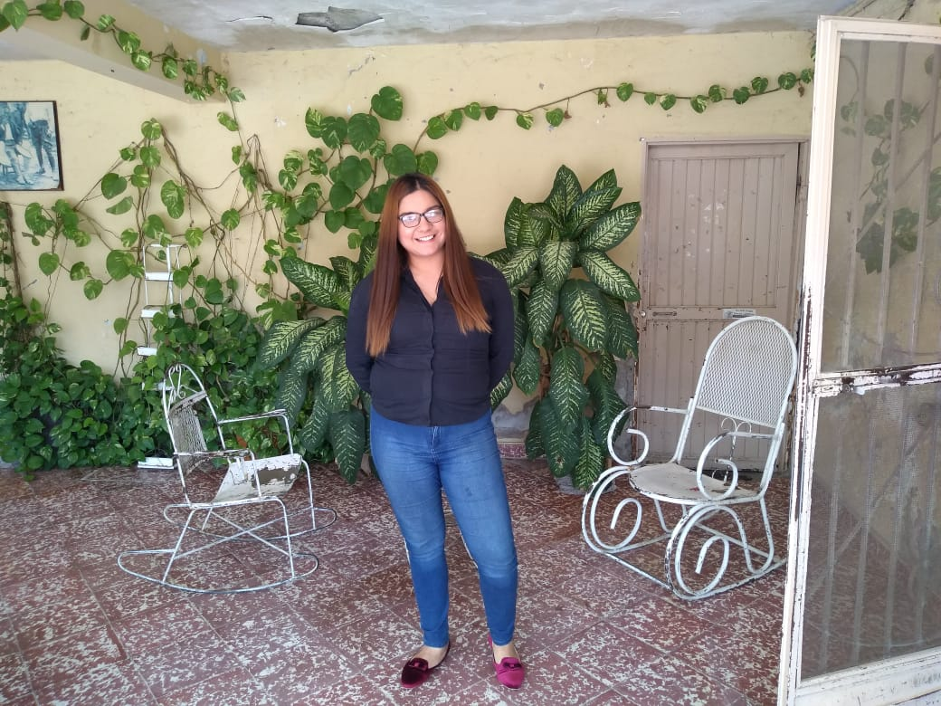
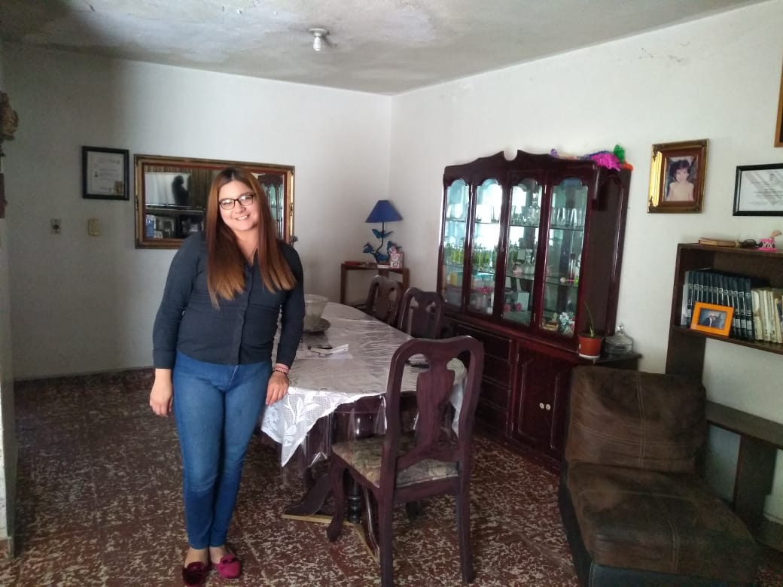

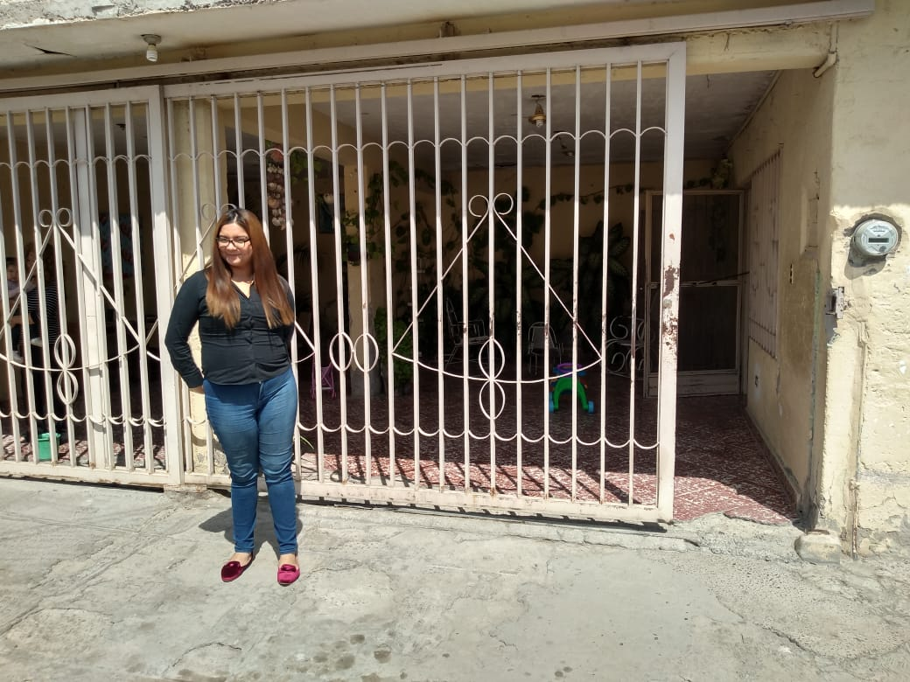
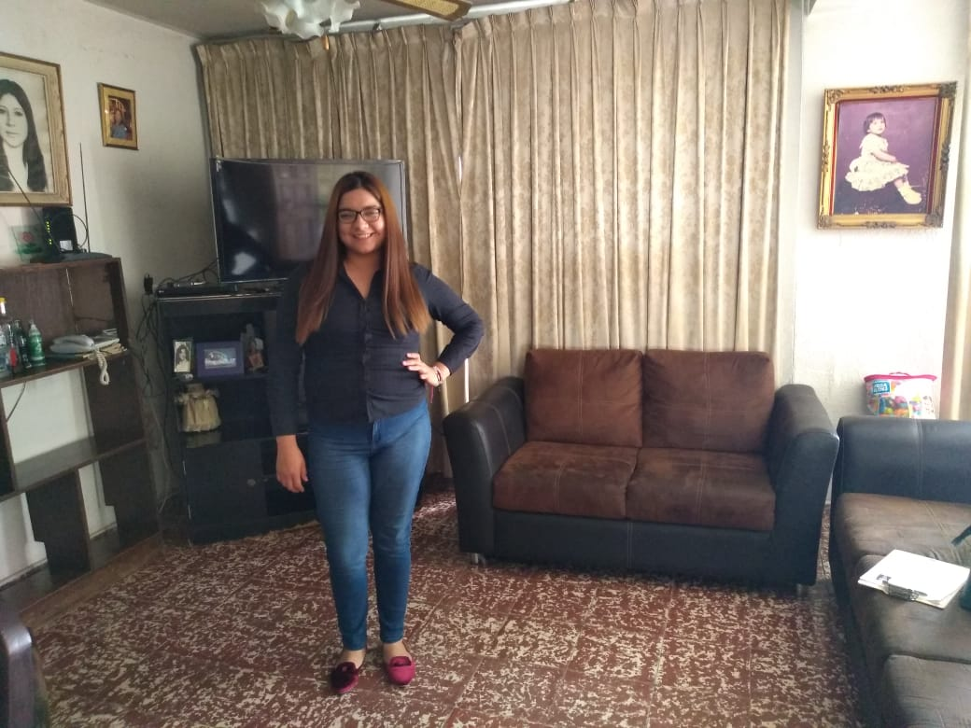

 |  |  | Valoración Final: |  | Bien

UBICACION
FOTOGRAFÍAS Y CROQUIS DE UBICACIÓN DEL DOMICILIO

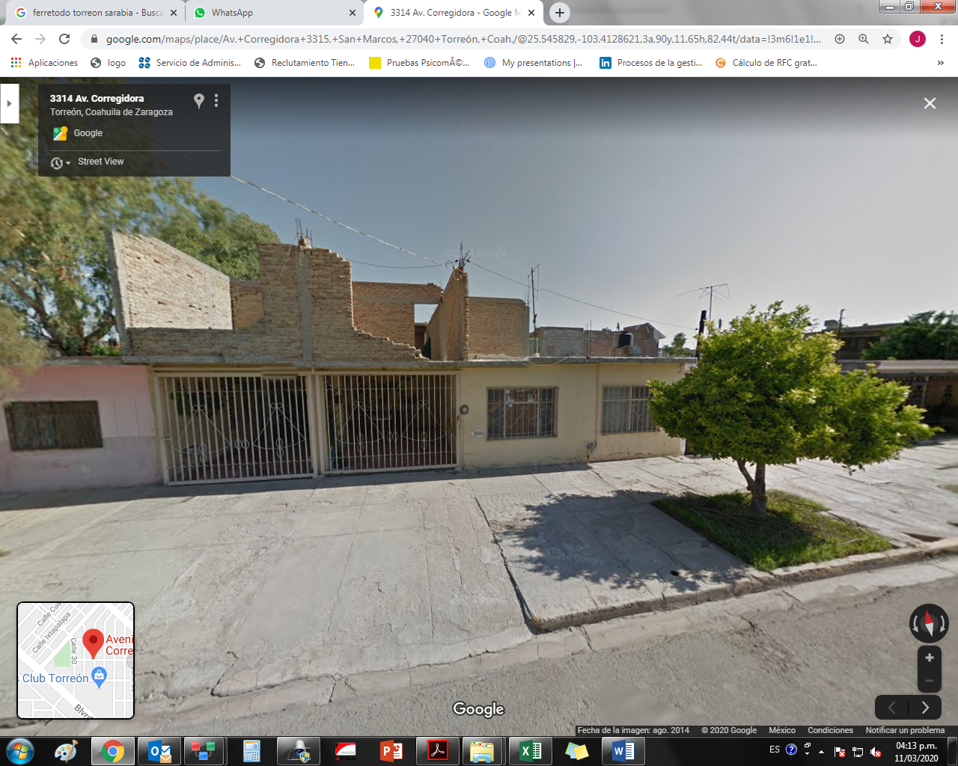

 | MARCAR UBICACIÓN EN CROQUIS
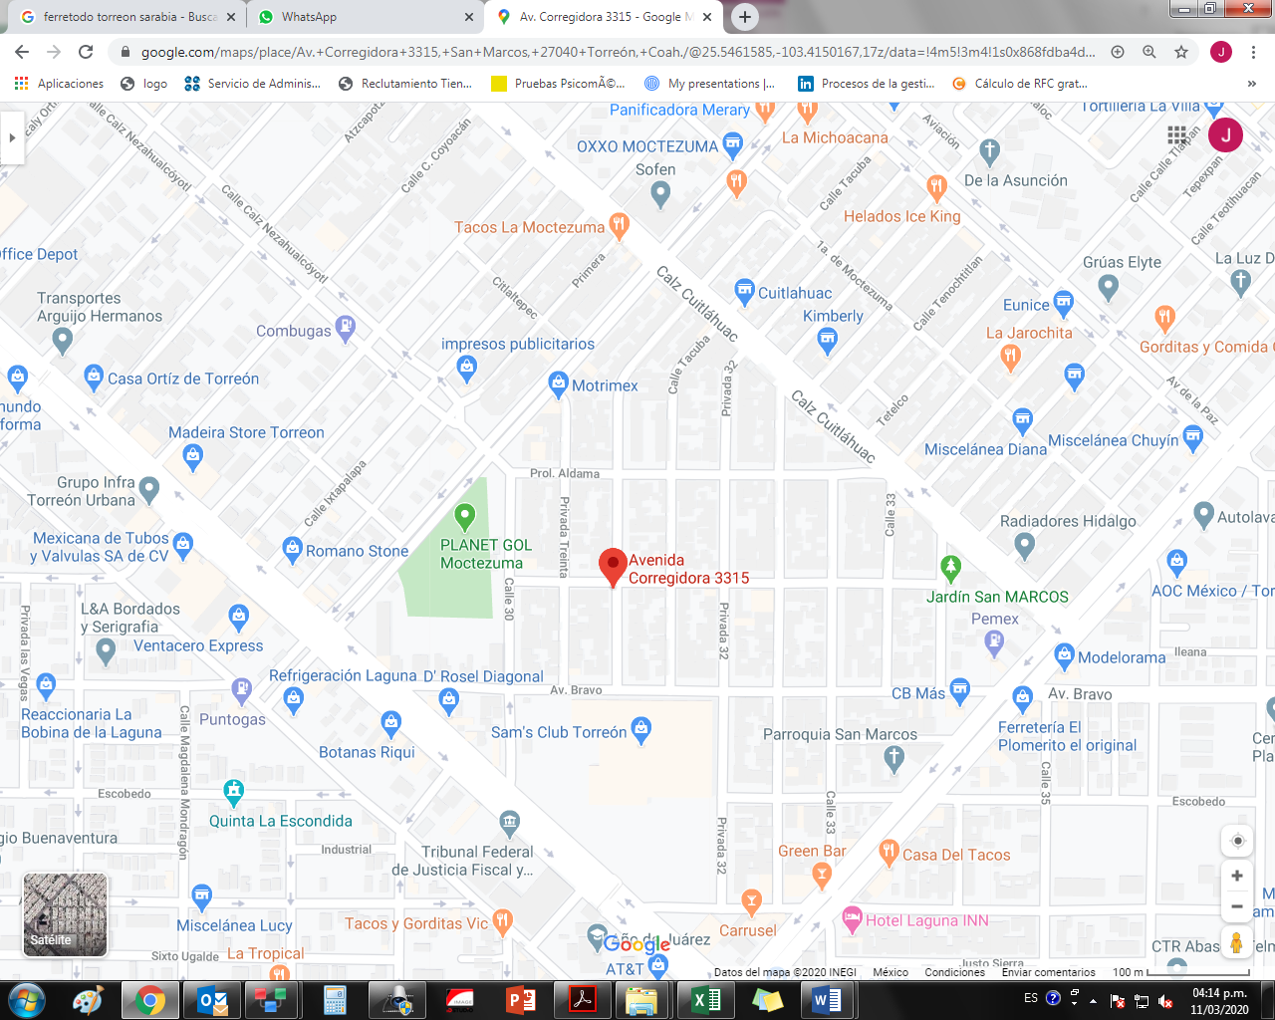

Autorizo a: | GRUPO COMERCIAL GRAN BAZAR S.A DE C.V. |  | Firma.
Para hacer uso de este documento a su conveniencia.

Torreon Coahuila |  | Marzo 2020.

